Отчет о тестировании проекта
Отчет о тестировании проекта "Модальное окно формы оплаты" Будковая О.А группа 3672

РЕКОМЕНДАЦИИ QA ПО ВЫПУСКУ РЕЛИЗА
Релиз номер 1 не готов к выпуску в прод
Обоснование: учитывая, что больше половины тестов из 47 имеют статус failed (30) и blocked (1), а также наличием багов, критически влияющих на релиз (указаны в таблице со списком критически влияющих багов, т.е. оплату фактически не возможно при таких багах провести). Поэтому модальное окно формы оплаты требует доработки в соответствии с заведенными баг-репортами, а по результатам данной доработки – повторного тестирования.
таблица со списком критичиски влияющих на релиз багов, особенно с приоритетом Highest https://docs.google.com/document/d/1r2JgWXFaQjTl5Yw-NCnlP7odzEMxOgnv/edit?usp=sharing&ouid=110220339077735812022&rtpof=true&sd=true
ОКРУЖЕНИЕ
Техническая документация, используемая при тестировании
https://docs.google.com/document/d/1w_yhOU8x9miePJRXe2e-sbAFC0Vy67jsv_e49kBVoEI/edit#
Операционная система / Браузеры / Инструменты
Windows 10 Корпоративная LTSC, 21H2, 19044.2728, Windows Feature Experience Pack 120.2212.4190.0
Google Chrome Версия 110.0.5481.178 (Официальная сборка), (32 бит)
Test it, Jira, Google Таблицы, DevTools, принскрин
ОБЩАЯ ИНФОРМАЦИЯ О ТЕСТИРОВАНИИ
Ссылка на Чек-лист
https://docs.google.com/spreadsheets/d/1cJCs2j2WuBae67bdXNTM0UTFD8VR1RVi/edit?usp=sharing&ouid=110220339077735812022&rtpof=true&sd=true
Общее количество проверок : 47
Passed: 16
Failed: 30
Skipped: 0
Blocked: 1
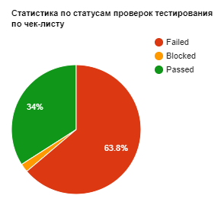 Диаграмма Статистика по статусам проверок тестирования по чек-листу https://drive.google.com/file/d/1iF3qDEzq9dbzo_hZhRgHj_X1C2603qGz/view?usp=sharing
ИНФОРМАЦИЯ О БАГАХ
Найдено багов: |28
Создано задач на уточнение/улучшение: |0
Открыто багов всего: |28
Открыто багов высоких приоритетов: |
критические баги https://docs.google.com/document/d/1abeSgPeNRxqhnl3BlZGTqUPzOzmyAZFe/edit?usp=sharing&ouid=110220339077735812022&rtpof=true&sd=true
значительные баги https://docs.google.com/document/d/1gAojV0pLy-IoTuHqtfiw2mgYaoNwY76b/edit?usp=sharing&ouid=110220339077735812022&rtpof=true&sd=true
блокирующие баги https://docs.google.com/document/d/1kOFzOm_iipFZLNmijZid8SHXfF5kGAet/edit?usp=sharing&ouid=110220339077735812022&rtpof=true&sd=true
все баги https://docs.google.com/document/d/1jopwuoi_ihp6xr-6qUVeht6hqZwkb-K2/edit?usp=sharing&ouid=110220339077735812022&rtpof=true&sd=true
Статистика по приоритетам багов
Highest |2
High |23
Medium |3
low |0
Lowest |0
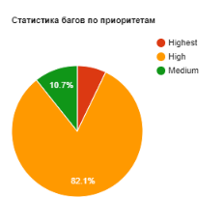 Диаграмма Статистика багов по приоритетам https://drive.google.com/file/d/1G_TcYs9PjcSJVxhaBY6XI1bDW_bmwWFo/view?usp=sharing
QA ПРОБЛЕМЫ, ВОПРОСЫ, ПРЕДЛОЖЕНИЯ
Команда тестировщиков:
ФИО: Будковая О.А.
Должность: тестировщик (QA)
Функционал: тестирование ПО, вебсайтов и т.д.

